Solicitud gráfica
 | Área: | Ciencias Naturales |  |  | Fecha:
 | Grado: | 10 |  |  | 2015-03-02
 | Título del tema: | Movimiento en una dimensión |  |  | ¿Cuaderno de estudio o recurso? | Recurso
 | Editor: | Sergio Cuellar Ardila |  |  | Motor del recurso | M3A

 | Código guión o recurso: | CN_10_02_REC130 | ← Para determinar este código, visite la hoja de Ayuda
 |  |  |  |  | ESPECIFICACIÓN DE ARCHIVOS A ENTREGAR
Núm. | Archivo Shutterstock o ruta en web | Imagen para: | Tipo | Formato | Nombre imagen SMALL | Tamaño imagen SMALL | Nombre imagen ZOOM | Tamaño imagen ZOOM | Descripción | Observaciones
F1 | ILUSTRACION | Recurso M3A | Fotografía | Horizontal | CN_10_02_REC130_F1.png | 110 x 110 px |  |  | Gráfico de aceleración contra tiempo
F2 | ILUSTRACION | Recurso M3A | Fotografía | Horizontal | CN_10_02_REC130_F2.png | 110 x 110 px |  |  | Gráfico de velocidad contra tiempo 1 | 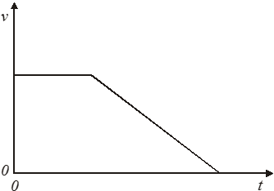
F3 | ILUSTRACION | Recurso M3A | Fotografía | Horizontal | CN_10_02_REC130_F3.png | 110 x 110 px |  |  | Gráfico de velocidad contra tiempo 2

